Sheet1
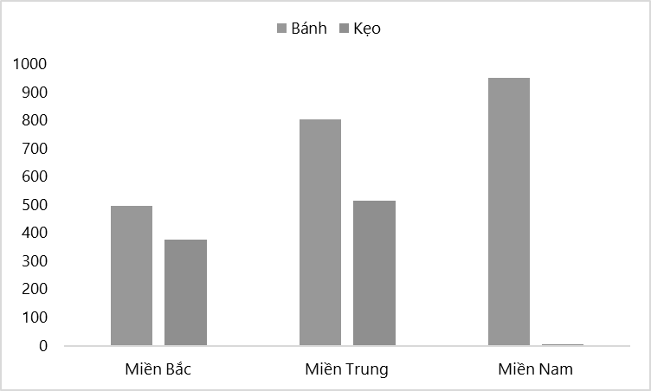
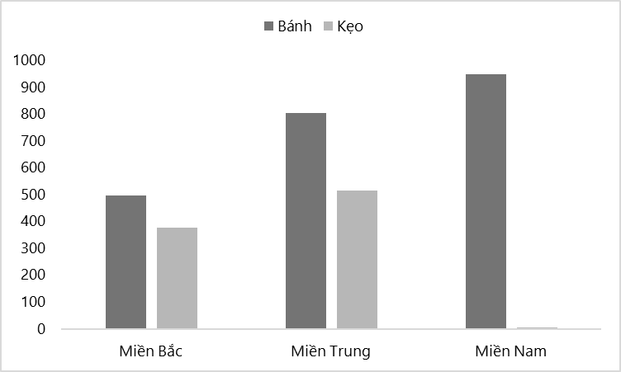
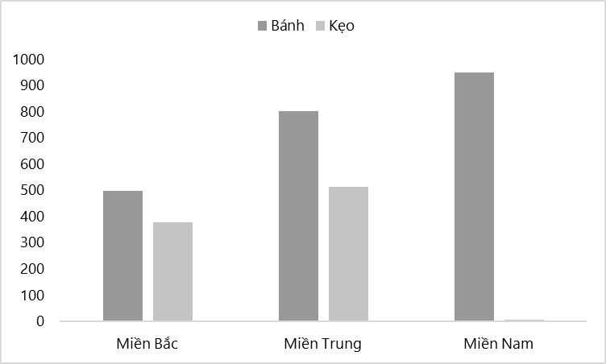
 | Bánh | Kẹo |  | Bánh | Kẹo
Miền Bắc | 791.06211749 | 611.14150609 | Miền Bắc | 497.1845212 | 377.02290232
Miền Trung | 82.429117204 | 853.85784406 | Miền Trung | 803.09801655 | 514.23807311
Miền Nam | 471.74564005 | 442.94251525 | Miền Nam | 949.55112593 | 5.3771799514

